CII変換_動作確認
CII変換_動作確認 | TUG_支払_支払明細

inputデータ

ジョブネット実行→ 終了コード"0"で終了

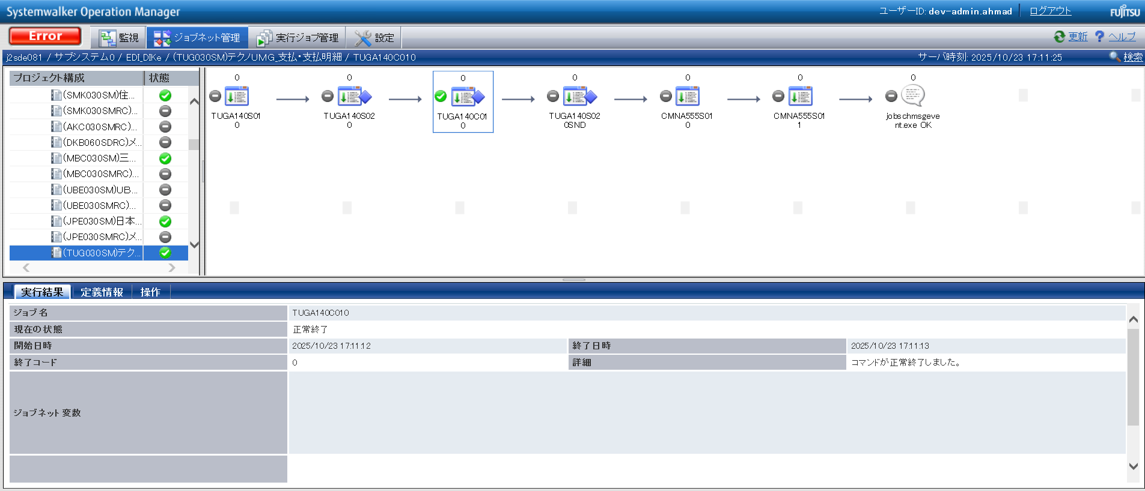

CII変換後ファイル確認

TUGA1401CII
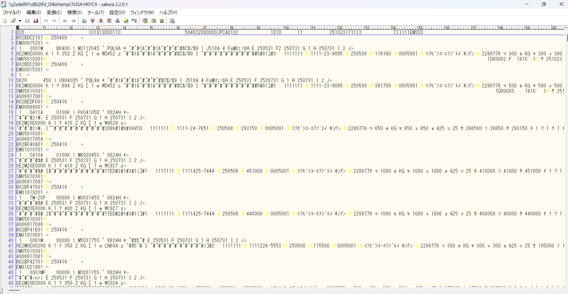

ログを確認

CII変換のログ確認

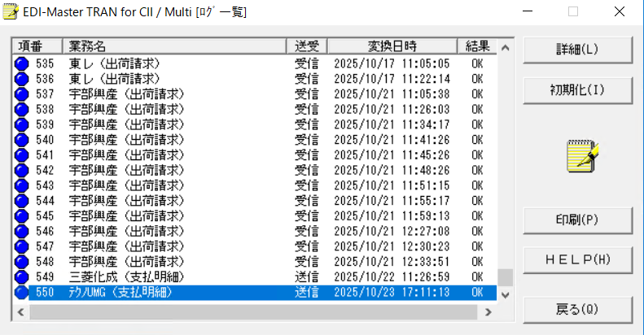

TUGA1401CII
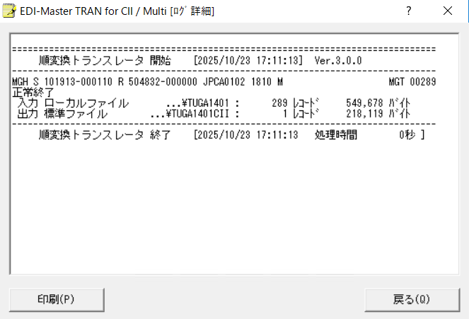

END

